Feuil1
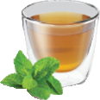
SANS
GOBELETS
EAU
CHAUDE

CAFE
COURT
CAFE
LONG
CAFE
CREME
CAFE AU
LAIT

CAPPUCCINO
MOCACCINO
MACCHIATO
AMERICAIN

CAFE
VIENONOIS
CAFE
NOISETTE
CAPPUCCINO
NOISETTE
CHOCO
NOISETTE
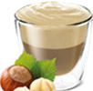

CHOCOLAT
CHOCOLAT
FORT
CHOCOLAT
CREME
CHOCOLAT
AU LAIT
THE
CITRON
THE
MENTHE
POTAGE
TOMATES
POTAGE
LEGUMES

